LAYOUT OPEN
LAYAOUT REPORTE PARTIDAS ABIERTAS ACREEDORES
/OPEN GEN
 |  | LAYAOUT
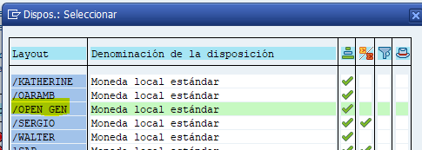
CAMPO | DESCRIPCIÓN
Bloqueo de pago | Patida bloqueada para pago
Número de factura heredada | Pre-Post petition
Sociedad | Compañía
Lugar comercial | Sucursal
Clave Ref 1 | NIT - Id del Business Partner
Cuenta | No. identifica el Business Partner
Nombre 1 | Nombre Business Partner
Nombre categoria del servicio | Reemplaza vendor type
Supl.vía pago | País donde se debe ejecutar el pago
Clase de documento | Clasificación documento contable
Nº documento | No. identifica la factura
Referencia | No. real de la factura | VARIANTE
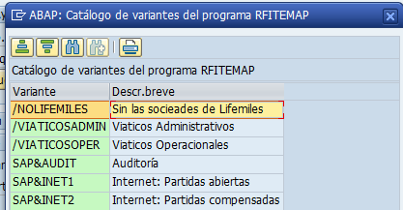
Vía de pago | Método de pago
Fecha de documento | Fecha contabilización de la factura
Vencimiento neto | Fecha vencimiento de la factura
Condiciones de pago | Terminos de pago
Importe en moneda doc. | Monto moneda documento
Moneda del documento | Moneda pago
Importe en ML2 | Monto en USD
Mon.local 2 | USD
Texto | Descripción de la factura

